画面遷移図
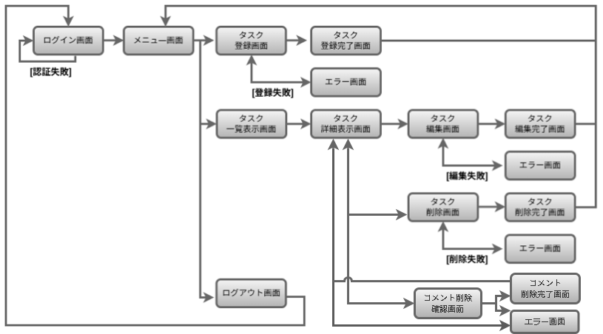
画面遷移図 | システム名 | グループ名 | 作成日 | 担当 | 承認印
 | taskUN | 56期 | 2025-06-19 | 山形

画面設計書-コメント削除確認
画面設計書 | システム名 |  | グループ名 |  | 作成日 | 担当 | 承認印
 | taskUN |  | 56期 |  | 2025-06-19 | 山形

画面名称 | コメント削除
画面レイアウト
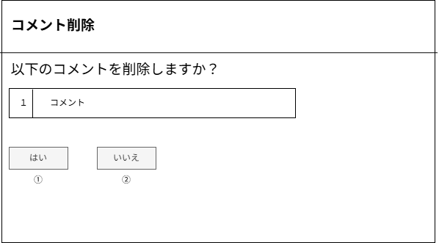

フォーム定義
action | comment-delete-servlet |  |  |  |  | method | post
識別ID | ラベル | type | name | value | 備考
1 | 削除ボタン | submit | なし | 削除
2 | 戻るボタン | submit |  | 戻る

画面設計書-コメント削除成功
画面設計書 | システム名 |  | グループ名 |  | 作成日 | 担当 | 承認印
 | taskUN |  | 56期 |  | 2025-06-19 | 山形

画面名称 | コメント削除完了
画面レイアウト
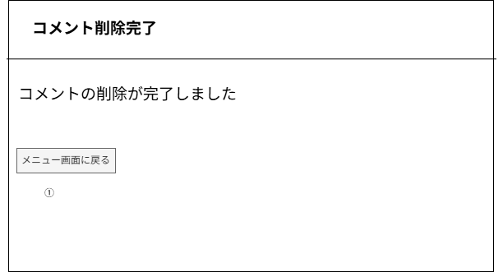

フォーム定義
action | menu.jsp |  |  |  |  | method
識別ID | ラベル | type | name | value | 備考
1 | メニュー画面に戻るボタン | submit | なし | メニュー画面に戻る

画面設計書-コメント削除失敗
画面設計書 | システム名 |  | グループ名 |  | 作成日 | 担当 | 承認印
 | taskUN |  | 56期 |  | 2025-06-19 | 山形

画面名称 | コメント削除失敗
画面レイアウト
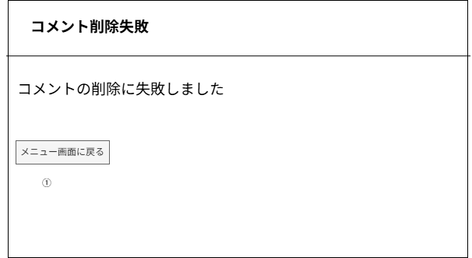

フォーム定義
action | menu.jsp |  |  |  |  | method | post
識別ID | ラベル | type | name | value | 備考
1 | メニュー画面に戻るボタン | submit | なし | メニュー画面に戻る

詳細クラス図
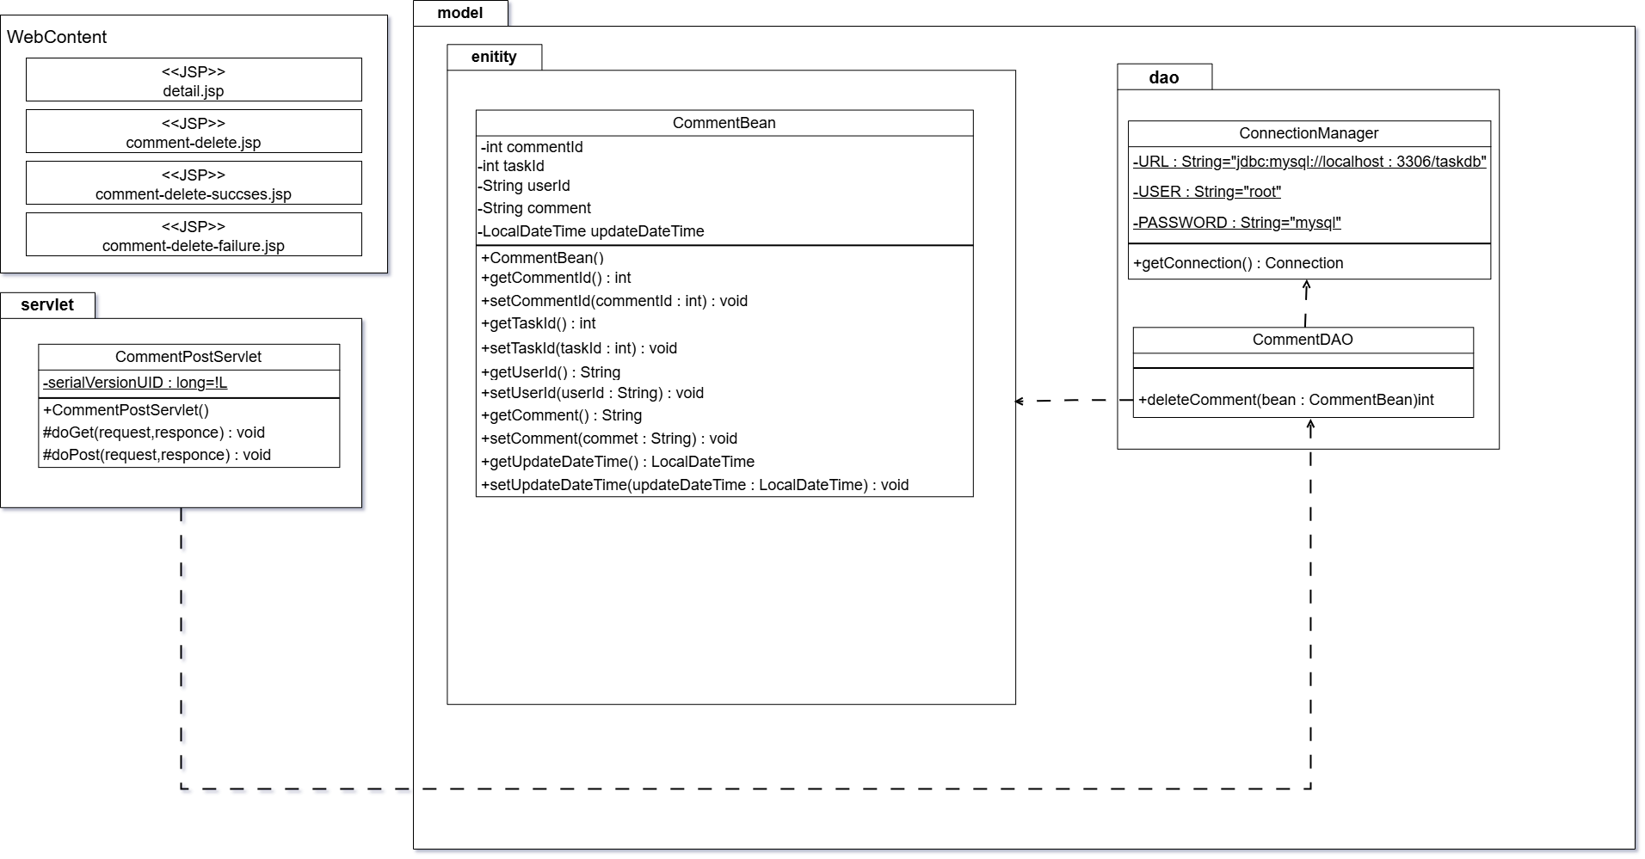
詳細クラス図 | システム名 | グループ名 | 作成日 | 担当 | 承認印
 | taskUN | 56期 | 2025-06-19 | 山形

カバレッジレポート
 | カバレッジレポート |  | 実施日

（１）概要
対象クラス |  | CommentDAO
カバレッジ率 |  | 100%

（２）報告事項
調査結果

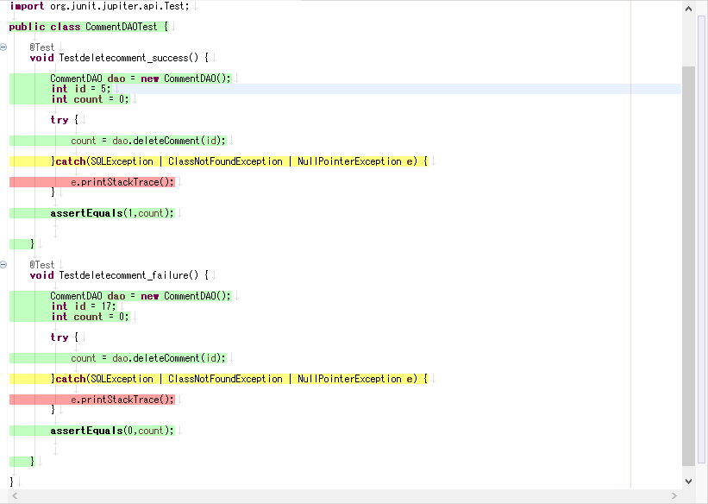

分析・考察
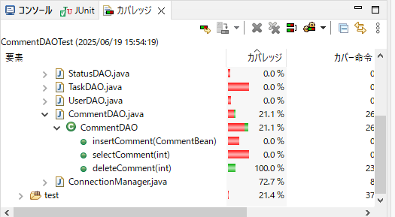

備 考

